StepUp
 | Const | 4.00E-05
 | Freq | 5.00E+04 | 50kHz

Iout | 0.35 | A |  |  |  |  | Сопртивление меди Ом*см | 1.78E-06
Vout | 100 | V |  | ton/toff | 2.7037037037 |  | длинна | 6.50E+04 | 65м?
Vin | 28 |  |  | ton+toff | 2.00E-05
Vf | 1 |  |  | toff | 5.40E-06
Vsat | 1 |  |  | ton | 1.46E-05
 |  |  |  | Ct | 5.84E-10 | 500pf
 |  |  |  | Ipk | 2.5925925926
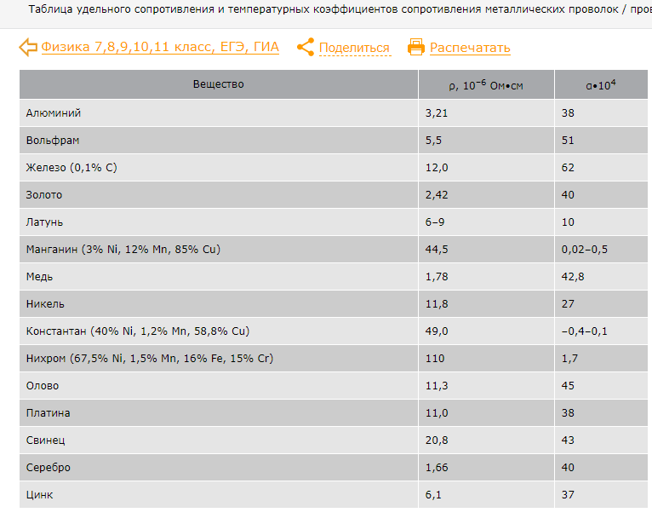
 |  |  |  | Rsc | 0.11571428571
 |  |  |  | Lmin | 1.52E-04

